Додаток №1 Форма пропозиції
Додаток №1 до Запиту
 | Форма цінової пропозиції

_________________________(Назва Учасника), надає свою цінову пропозицію щодо участі у конкурсі на місцеву закупівлю меблів для офісу у м. Вінниця.
Відомості про підприємство |  |  | Повне найменування учасника – суб’єкта господарювання
 |  |  | Ідентифікаційний код за ЄДРПОУ або реєстраційний номер облікової картки платника податків
 |  |  | Реквізити (адреса - юридична та фактична, телефон, факс, телефон для контактів, e-mail, розрахунковий рахунок)
Відомості про особу (осіб), які уповноважені представляти інтереси Учасника |  |  | (Прізвище, ім’я, по батькові, посада, контактний телефон)
Надаючи свою пропозицію , Учасник погоджується з наступними вимогами: 1. Вартість пропозиції Учасника включає доставку, розвантаження, підйом на 3 поверх, збірку та встановлення. 2. Всі описи наведені у даній специфікації є прикладами функціональних та якісних характеристик. Виконавець може запропонувати аналоги з характеристиками не нижче наведених. 3. Товари, що поставляються, повинні відповідати вимогам якості. 4. Ремонт Продукції у гарантійний період (у разі виходу з ладу) здійснюється Постачальником за його рахунок. 5. Гарантія на всі вироби не менше 12 місяців з моменту введення у експлуатацію. Учаснику необхідно вказати: модель, торгову марку, виробника та детально зазначати технічні характеристики продукції у відповідності до параметрів та вимог технічного опису даної таблиці та надати фото товару. Всі документи мають відповідати реальним заявленим технічним характеристикам товару. У разі виявлення неякісного товару або такого, що не відповідає умовам договору, учасник-переможець зобов’язаний замінити неякісний товар протягом 5 робочих днів з моменту виявлення неякісного товару на якісний без додаткової оплати з боку замовника.

№ з/п | Запит** |  | Пропозиція |  | Кількість | Одиниця виміру | Ціна, за одиницю, (з урахуванням всіх податків і зборів) * | Вартість, грн., (з урахуванням всіх податків і зборів) *

 | Найменування та візуалізація | Опис технічних характеристик | Вказати виробника /торгову марку, модель, параметри та характеристики відповідно до опису у Запиті. Зазначити країну -виробника. | Фото товару (візуалізація) ОБОВ'ЯЗКОВО
ЛОТ №1. Офісні крісла
1 | 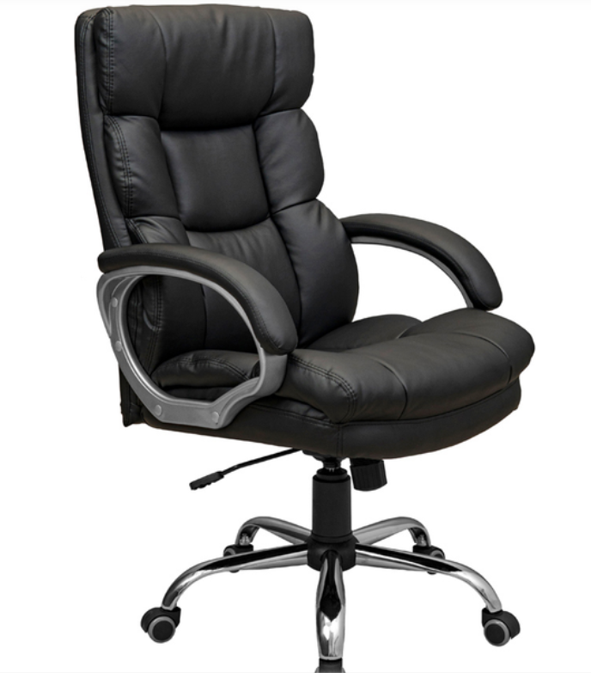 Крісло Rondi Манхеттен М1 (або аналог) | Матеріал оббивки: екошкіра ECO (чорний) Мінімальна зносостійкість оббивки: не менше 25 000 циклів Наповнювач: пінополіурета + синтепон Матеріал каркасу: метал Конструкція: з підлокітником (пластикові з накладками) Висота підлокітника: 320мм Вбудований механізм гойдання Розміри сидіння: 540*500мм Висота виробу у нижньому положенні: 1070мм Висота виробу у верхньому положенні: 1120мм Висота сидіння у нижньому положенні: 500мм Висота сидіння у верхньому положенні: 550мм Газліфт: 3 клас Основа хрестовина з роліками Вага: 20 кг Матеріал колес: прогумовані ролики Максимальне навантаження: 120 кг Механізм: TILT Допустимі відхилення за розмірами (+-50 ММ) |  |  | 12 | шт |  |  | #VALUE!
Всього вартість пропозиції за Лотом №1, грн* |  |  |  |  |  |  | 0.00
ЛОТ №2. М'які меблі
1 | 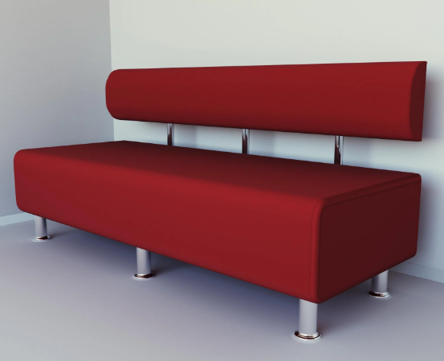 Диван офісний прямий Ловіс-42 (або аналог) | Ширина сидіння: 2000мм Глибина сидіння: 540мм Висота: 750мм Вид: офісний Колір виробу: червоний Оббивка: штучна шкіра Мінімальна зносостійкість оббивки: не менше 25 000 циклів Матеріал каркасу: ДВП, ДСП, дерево Без ніші для білизни Без підлокітників Без трансформації Матеріал наповнювача: синтепон, пінополіуретан Основа під матрац: суцільний щит Вага: 50 кг Допустимі відхилення за розмірами (+-100 ММ) |  |  | 1 | шт
2 | 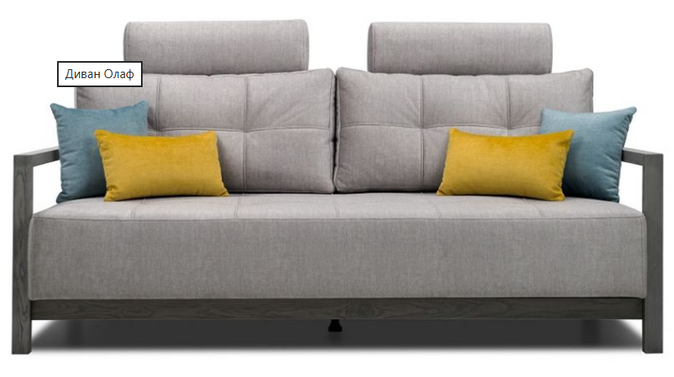 Прямий диван Олаф-Line (або аналог) | Ширина: 2095 мм Висота: 1110 мм Глибина: 1090 мм Спальне місце: 1570х1975 мм Наповнення: пружини Pocket Spring, пружина змійка Оббивка: тканина , однотонна Мінімальна зносостійкість тканини: не менше 25 000 циклів Колір: сірий Матеріал корпусу: дерево, ДСП, метал, фанера Підлокітники дерев'яні або металеві Колір корпусу горіх 91 або неаближений Ніша для зберігання До комплекта входить подушка велика для спинки: 2 шт Пружинний блок: Pocket Spring+змійка Механізм розкладання: єврокнижка, Пантограф Бильця з обох сторін Допустимі відхилення за розмірами (+-100 мм) |  |  | 1 | шт
Всього вартість пропозиції за Лотом №2, грн* |  |  |  |  |  |  | 0.00
Всього вартість пропозиції, грн* |  |  |  |  |  |  | 0.00
Примітка: вартість одиниці продукції та загальну вартість пропозиції потрібно заповнювати у гривнях, зазначаючи цифрове значення, яке має не більше двох знаків після коми.
* Товариство Червоного Хреста України є громадською неприбутковою організацією і просить надати максимальні знижки на товар, вказаний у ціновій пропозиції.
** Закупівля відбувається окреми лотами
Лот:1 Гарантія:___________міс. (прописати) Лот:2 Гарантія:___________міс. (прописати)
Лот 1: Умови оплати: _______________________ (прописати у % післяплата / передплата) Лот 2: Умови оплати: _______________________ (прописати у % післяплата / передплата) Лот 1: Термін поставки (прописати): _____________ (календарних днів з моменту укладення договору та оформлення замовлення) Лот 2: Термін поставки (прописати): _____________ (календарних днів з моменту укладення договору та оформлення замовлення)
Ми погоджуємось, що всі витрати, пов’язані з пакуванням, доставкою товару, завантажувально-розвантажувальними роботами та монтажем на об'єкті, здійснюються за рахунок Постачальника за наданою адресою: м. Вінниця (точна адреса буде надана переможцю закупівлі під час підписання Договору). Ми підтверджуємо, що при подачі пропозиції маємо всі запропоновані товари та матеріали на складі Учасника і відвантаження та встановлення можливе протягом узгодженого терміну поставки товарів.
Ми погоджуємося та ознайомлені з умовами типового Договору ТЧХУ (Додаток №2 до Запиту).
Ми погоджуємося з умовами, що Замовник має право розділити дану закупівлю між декількома постачальниками за умови наявності більш вигідних умов на різні позиції.
Ми погоджуємося з умовами, що Ви можете відхилити нашу чи всі надані пропозиції, та розуміємо, що Ви не обмежені у прийнятті будь-якої іншої пропозиції з більш вигідними для Вас умовами.
Ми погоджуємось зафіксувати цінову пропозицію протягом 90 календарних днів з моменту подачі.
Подаючи свою пропозицію ми підтверджуємо повну комплектацію та відповідність умовам зазначеним в Запиті.

Пропозицію необхідно надати з підписом та печаткою у форматі .pdf та окремо у форматі Exсel

Керівник організації/ФОП:____________________________ ( ____________________)
Дата МП підпис ПІБ

